1 Thread
Número de Threads
1

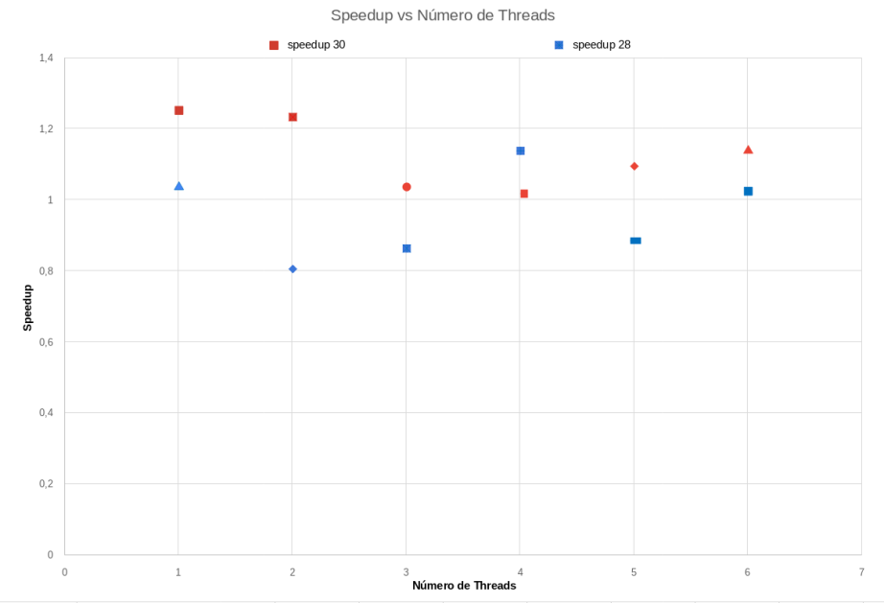
 | 2^28 | 2^30 | 2^28 | 2^30 | SPEEDUP ^28 | SPEEDUP ^30
 | Sem Reduction | Sem Reduction | Com Reduction | Com Reduction | 1.037355045 | 1.25316278 | (Tempo Serial / Tempo Paralelo)
MÉDIA | 0.607222 | 2.517495 | 0.585356 | 2.008913

